Лист1
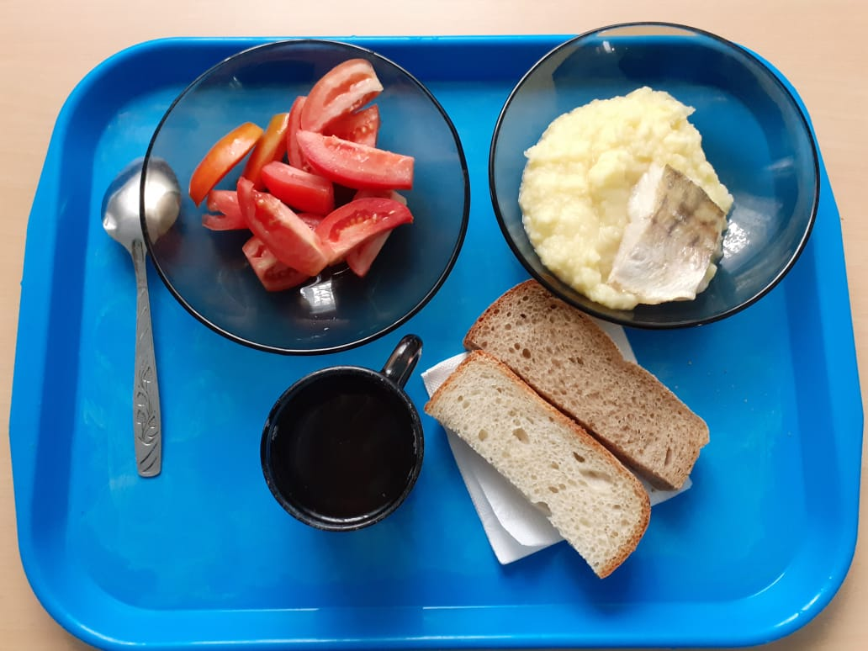
Школа | МБОУ ООШ №25 имени В.В.Буракова станицы Баракаевской |  |  | Отд./корп |  |  |  | День | 2021-10-19

Прием пищи | Раздел | № рец. | Блюдо | Выход, г | Цена | Калорийность | Белки | Жиры | Углеводы

1-4 классы | Закуска | 4 | Помидоры свежие | 100 |  | 20.48 | 1.05 | 0.19 | 3.64
 | Гор.блюдо | 344 | Рыба запеченная | 90 |  | 151.93 | 7.73 | 8.69 | 10.70
 | Гарнир | 429 | Картофельное пюре | 180 |  | 154.86 | 3.46 | 5.42 | 23.05
 | Напиток | 520 | Кисель из яблок | 200 |  | 41.68 | 0.13 | 0.02 | 10.25
 | Хлеб | 109 | Хлеб ржаной йодированный | 20 |  | 51.20 | 1.66 | 0.30 | 10.46
 | Хлеб | 108 | Хлеб пшеничный | 35
 |  |  |  |  | 65.75 | 420.15 | 14.03 | 14.62 | 58.10
5-9 классы | Закуска | 4 | Помидоры свежие | 100 |  | 25.60 | 1.37 | 0.24 | 4.55
 | Гор.блюдо | 344 | Рыба запеченная | 120 |  | 186.30 | 10.21 | 12.60 | 15.52
 | Гарнир | 429 | Картофельное пюре | 180 |  | 185.83 | 4.15 | 6.51 | 27.66
 | Напиток | 520 | Кисель из яблок | 200 |  | 41.68 | 0.13 | 0.02 | 10.25
 | Хлеб | 109 | Хлеб ржаной | 30 |  | 102.40 | 3.33 | 0.60 | 20.93
 |  | 108 | Хлеб пшеничный | 50
 |  |  |  |  | 50.70р. | 541.81 | 19.19 | 19.97 | 78.91
Завтрак | Закуска | 4 | Помидоры свежие | 100 |  | 25.60 | 1.37 | 0.24 | 4.55
сотрудники | Гор.блюдо | 344 | Рыба запеченная | 120 |  | 186.30 | 10.21 | 12.60 | 15.52
 | Гарнир | 429 | Картофельное пюре | 180 |  | 185.83 | 4.15 | 6.51 | 27.66
 | Напиток | 520 | Кисель из яблок | 200 |  | 41.68 | 0.13 | 0.02 | 10.25
 | Хлеб | 109 | Хлеб ржаной | 30 |  | 102.40 | 3.33 | 0.60 | 20.93
 | Хлеб | 108 | Хлеб пшеничный | 50
 |  |  |  |  | 46.40р. | 541.81 | 19.19 | 19.97 | 78.91

